提案書
 |  | 商 品 御 提 案 書

 |  |  |  |  |  |  |  | 株式会社ウチダ

<商品情報>

商品名 | キッチンセット |  |  |  |  |  | 商品画像

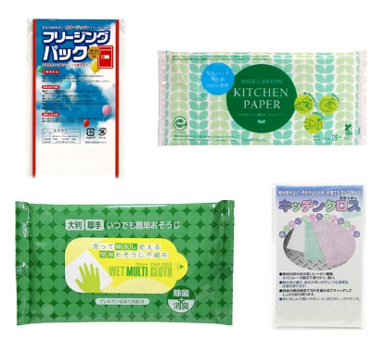
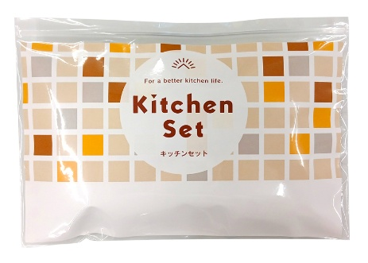
商品サイズ（約） | 縦 | 160mm | 横 | 235mm | 厚 | 25mm
単価（税抜） |  |  |  |  |  |  |  | セット内容
運賃条件 | 商品合計金額3万円未満の場合、別途運賃 ※詳細は各営業にお問い合わせください。

本体重量（約） | 107g
ケース入数 | 50入 (荷合せ数2)
ケースサイズ（約） | Ｗ680mm × Ｄ450mm × Ｈ175mm
ケース重量（約） | 6.4kg

 | キッチンで役立つアイテムをセットしました。
商品プロフィール | チャック付きOP袋入りで、持ち運びや保管にも便利。

 | セット内容
 | ・ミルクカートン再生キッチンペーパーポリ入10W
 | ・キッチンクロス
 | ・フリージングパック3枚
 | ・ウェットマルチクロス5枚

ラベル印刷
<別注方法>
ラベル印刷 1,000個～
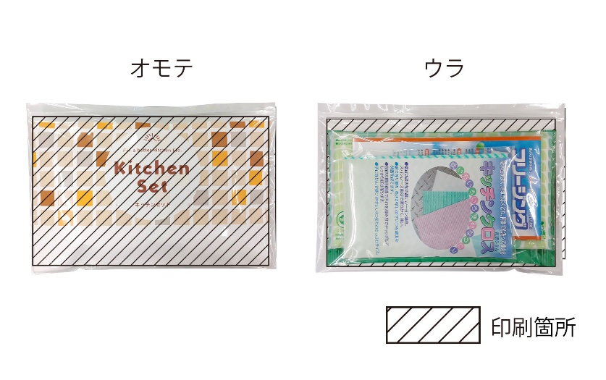 印刷した紙ラベルと製品をチャック付き透明PP袋に封入 印刷する紙は上質紙70kgです。商品を裏返したときに中に何が入っているかがわかるように封入します。 | 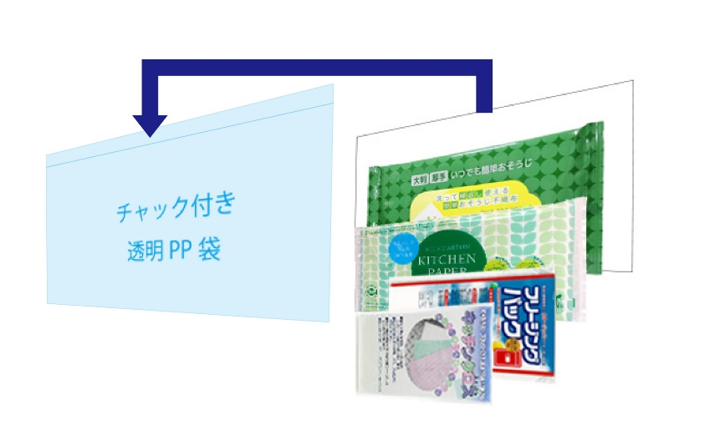 ラベル・製品封入イメージ 製品をウラから見た封入イメージです。

データ作成時のお願い
・CMYKモードで作成をお願いいたします。
・フォントのアウトライン化は必須です。（文字化けの原因となります。）
・画像は埋め込みせずに解像度350dpi以上（実寸）にてリンクファイルにしてください。その際リンク切れのないようにご注意ください。
・ファイル名は文字化けを防ぐために半角英数字を使用し８文字以内でお願いいたします。リンクファイルも同様にお願いいたします。
・ファイルには拡張子をお願いいたします。（MACで作成の場合ご注意ください。）
・確認用データとしてJPG、PDFもしくは出力紙が必要です。

データ入稿時のお願い
・メールで入稿いただく場合、全てのデータをフォルダにまとめて圧縮してください。（圧縮形式はzip、lzh、sitのいずれかでお願いいたします。他の形式ですと、
対応できない場合があります。）添付ファイルのサイズは5MBまでとし、それ以上の場合はインターネットファイル転送サービスをご利用いただくか、
USBメモリなどの各種メディアをお使いいただきますようお願いいたします。
・メディア（CD-R、DVD-R、USBメモリなど）で入稿いただく場合はデータが破損していると納期に大きく影響いたします。メディアに保存したデータの再チェックを
お願いいたします。
・その他の入稿方法についてはご相談ください。

刷り込み名入れ
<別注方法>
刷り込み名入れ 100個～
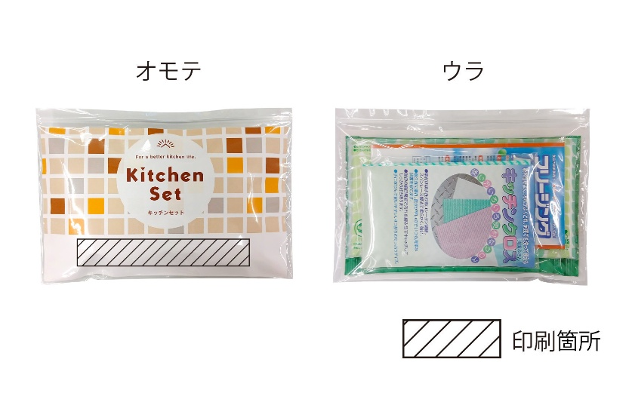 既製品ラベルの下部の空白に名入れします。

データ作成時のお願い
・CMYKモードで作成をお願いいたします。
・フォントのアウトライン化は必須です。（文字化けの原因となります。）
・画像は埋め込みせずに解像度350dpi以上（実寸）にてリンクファイルにしてください。その際リンク切れのないようにご注意ください。
・ファイル名は文字化けを防ぐために半角英数字を使用し８文字以内でお願いいたします。リンクファイルも同様にお願いいたします。
・ファイルには拡張子をお願いいたします。（MACで作成の場合ご注意ください。）
・確認用データとしてJPG、PDFもしくは出力紙が必要です。

データ入稿時のお願い
・メールで入稿いただく場合、全てのデータをフォルダにまとめて圧縮してください。（圧縮形式はzip、lzh、sitのいずれかでお願いいたします。他の形式ですと、
対応できない場合があります。）添付ファイルのサイズは5MBまでとし、それ以上の場合はインターネットファイル転送サービスをご利用いただくか、
USBメモリなどの各種メディアをお使いいただきますようお願いいたします。
・メディア（CD-R、DVD-R、USBメモリなど）で入稿いただく場合はデータが破損していると納期に大きく影響いたします。メディアに保存したデータの再チェックを
お願いいたします。
・その他の入稿方法についてはご相談ください。

